Yabbi_Price


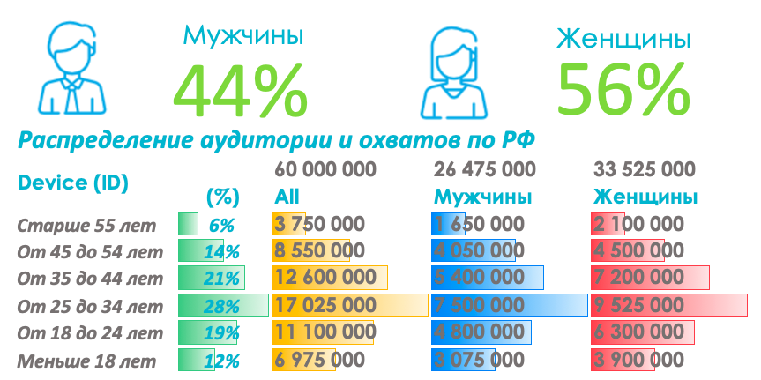
Форматы и стоимости |  | Охваты и емкость инвентаря | Таргетинги и описание
С учетом таргетингов |  |  | Таргетинг | Описание
Fullscreen Banner | CPM |  | ОС | iOS, Android, WP
 | 430 ₽ |  | Оператор | Билайн, МТС, Мегафон, Теле2
 | CPC |  | Устройство | Производитель, Модель, емкость батареи
 | 26.00 ₽ |  | ГЕО | РФ + по городам
 |  |  | Соц. Дем. | до 18, 18-24, 25+ (шаг 10), пол М,Ж доход
С учетом таргетингов |  |  | Google Trends | Оптимизация по эффективным запросам на основе Google Trends | *
Rewarded Video хроно ролика до 30 сек. | CPM |  | AppCheck | Таргетинг на установленные приложения
 | 650 ₽ |  | White List | WL по тематике, общий, расширенный
 | CPСV |  | Brand Lift | По ID
 | 0.50 ₽ |  | Сегменты | Интересы Yabbi DMP
 |  |  | DeviceID | по Device ID (GAID / IDFA);
*Примечания: |  |  | Супер Гео | Онлайн или история посещений мест по ГЕО Локации
1. Указаны стоимости закупки для клиента, дейстуют до 30.06.2021 |  |  | МАС | по MAC-адресам; или Black List по МАС
2. Все стоимости указаны в рублях без НДС |  |  | POS Data | POS Data - Операторы Онлайн Касс - Категория товаров, частота покупок | *
3. Размещение рекламы происходит в мобильных приложениях на платформах iOS и Android
4. Состав WL инвентаря гибкий.
5. Приложения могут добавляться или удаляться, в соответствии с внутренней политикой контроля качества инвентаря подключенного к YABBI.
6. Исключение сайтов из инвентаря возможна, если та или иная площадка находится в стоп-листе клиента, или необходимость исключения может быть обоснована.

Interests
*
*
*
*

М
Ж
М
Ж
М
Ж
*
*
Автовладельцы |  | Интерес к покупке |  | Красота и Здоровье
Охват | 11,263,836 | Охват | 8,617,748 | Охват | 8,079,413
11,2
8,6
8
Мужчины | 56% | Мужчины | 54% | Мужчины | 45%
Женщины | 44% | Женщины | 46% | Женщины | 55%

млн.
млн.
млн.
Описание |  | Описание |  | Описание
 | Авто и АЗС |  | Магазины Одежды |  | Счетчик калорий, Диеты
 | Навигаторы |  | Магазины бытовой техники и Маркетплейсы |  | Советы по уходу за собой
 | Штрафы ГИБДД |  | Строительные Товары \ Ремонт |  | Аптеки

 |  |  |  | *

М
Ж
М
Ж
М
Ж
11,5
11,7
15
Занятия спортом |  | Путешествия |  | Геймеры
Охват | 11,555,740 | Охват | 11,786,244 | Охват | 15,033,717
Мужчины | 54% | Мужчины | 59% | Мужчины | 63%
Женщины | 46% | Женщины | 41% | Женщины | 37%

млн.
млн.
млн.
Описание |  | Описание |  | Описание
 | Фитнес |  | Заказ билетов онлайн |  | Сервисы
 | Бег |  | Бронирование отелей |  | Геймеры
 |  |  | Аренда авто зарубежом

* |  | *

М
Ж
М
Ж
М
Ж
9,3
8,3
24,5
Банки и Финансы |  | Родители |  | Такси и каршеринг
Охват | 9,326,807 | Охват | 8,328,826 | Охват | 24,566,082
Мужчины | 62% | Мужчины | 34% | Мужчины | 60%
Женщины | 38% | Женщины | 66% | Женщины | 40%

млн.
млн.
млн.
Описание |  | Описание |  | Описание
 | Установлены приложения банк клиент |  | Будущие Мамы (беременные) |  | Сервисы Такси
 | Пользуются системами платежей |  | Молодые Мамы |  | Сервисы Каршеринга
 | Трейдинг и инвестиции |  | Есть дети дошкольного \ школьного возраста

М
Ж
М
Ж
М
Ж
Контент и Сервисы |  | Доставка еды |  | Бизнес
Охват | 18,536,739 | Охват | 16,427,893 | Охват | 5,278,636
Мужчины | 57% | Мужчины | 58% | Мужчины | 61%
18,5
16,4
5,2
Женщины | 43% | Женщины | 42% | Женщины | 39%

млн.
млн.
Описание |  | Описание |  | Описание
 | Стриминги Музыки |  | Доставка еды из ресторанов |  | Банки для бизнеса
 | Видео севрсиы |  | Заказ и доставка продуктов питания |  | Услуги для бизнеса
млн.
 | Кино и сериалы с подпиской (без) |  |  |  | Бизнес образование

*
*
*
*
*
*
*
*
*
*
*
*
*
*
*
*
*
*
*
*
*
*
*
*
*
*
*
*
*
*
*
*
*
*
*
*
*
*
*
*
*
*
*
*
*
*
*
*
*
*
*
*
*

Research
Казуальные |  |  |  | Гонки |  |  |  | Стратегии |  |  |  | Приключения |  |  |  | Симмуляторы
Мужчины | Женщины | Возраст | (%) | Мужчины | Женщины | Возраст | (%) | Мужчины | Женщины | Возраст | (%) | Мужчины | Женщины | Возраст | (%) | Мужчины | Женщины | Age | (%)
36% | 64% | -18 | 22% | 92% | 8% | -18 | 34% | 75% | 25% | -18 | 9% | 44% | 56% | -18 | 45% | 83% | 17% | -18 | 29%
 |  | 18-24 | 18% |  |  | 18-24 | 53% |  |  | 18-24 | 61% |  |  | 18-24 | 20% |  |  | 18-24 | 58%
 |  | 24-35 | 22% |  |  | 24-35 | 8% |  |  | 24-35 | 12% |  |  | 24-35 | 25% |  |  | 24-35 | 8%
 |  | 35-45 | 17% |  |  | 35-45 | 2% |  |  | 35-45 | 9% |  |  | 35-45 | 6% |  |  | 35-45 | 4%
 |  | 45-55 | 15% |  |  | 45-55 | 1% |  |  | 45-55 | 3% |  |  | 45-55 | 4% |  |  | 45-55 | 0%
 |  | 55+ | 6% |  |  | 55+ | 1% |  |  | 55+ | 6% |  |  | 55+ | 0% |  |  | 55+ | 1%

Настольные Игры |  |  |  | Карточные |  |  |  | Аркады |  |  |  | Обучающие |  |  |  | Экшен
Мужчины | Женщины | Возраст | (%) | Мужчины | Женщины | Возраст | (%) | Мужчины | Женщины | Возраст | (%) | Мужчины | Женщины | Возраст | (%) | Мужчины | Женщины | Возраст | (%)
85% | 15% | -18 | 11% | 50% | 50% | -18 | 2% | 82% | 18% | -18 | 20% | 57% | 43% | -18 | 59% | 56% | 44% | -18 | 36%
 |  | 18-24 | 10% |  |  | 18-24 | 12% |  |  | 18-24 | 61% |  |  | 18-24 | 21% |  |  | 18-24 | 34%
 |  | 24-35 | 32% |  |  | 24-35 | 14% |  |  | 24-35 | 12% |  |  | 24-35 | 9% |  |  | 24-35 | 18%
 |  | 35-45 | 25% |  |  | 35-45 | 29% |  |  | 35-45 | 5% |  |  | 35-45 | 5% |  |  | 35-45 | 3%
 |  | 45-55 | 13% |  |  | 45-55 | 35% |  |  | 45-55 | 1% |  |  | 45-55 | 4% |  |  | 45-55 | 2%
 |  | 55+ | 10% |  |  | 55+ | 7% |  |  | 55+ | 1% |  |  |  |  |  |  | 55+ | 6%

Игры для Ума |  |  |  | Ролевые игры |  |  |  | Викторины |  |  |  | Спортивные Игры |  |  |  | Словесные Игры
Мужчины | Женщины | Возраст | (%) | Мужчины | Женщины | Возраст | (%) | Мужчины | Женщины | Возраст | (%) | Мужчины | Женщины | Возраст | (%) | Мужчины | Женщины | Возраст | (%)
29% | 71% | -18 | 24% | 36% | 64% | -18 | 18% | 42% | 58% | -18 | 18% | 91% | 9% | -18 | 10% | 27% | 73% | -18 | 13%
 |  | 18-24 | 34% |  |  | 18-24 | 52% |  |  | 18-24 | 29% |  |  | 18-24 | 25% |  |  | 18-24 | 12%
 |  | 24-35 | 26% |  |  | 24-35 | 14% |  |  | 24-35 | 20% |  |  | 24-35 | 53% |  |  | 24-35 | 21%
 |  | 35-45 | 12% |  |  | 35-45 | 10% |  |  | 35-45 | 9% |  |  | 35-45 | 13% |  |  | 35-45 | 19%
 |  | 45-55 | 3% |  |  | 45-55 | 5% |  |  | 45-55 | 11% |  |  | 45-55 | 8% |  |  | 45-55 | 20%
 |  | 55+ | 1% |  |  | 55+ | 1% |  |  | 55+ | 13% |  |  | 55+ | 1% |  |  | 55+ | 15%

Inventory + Formats
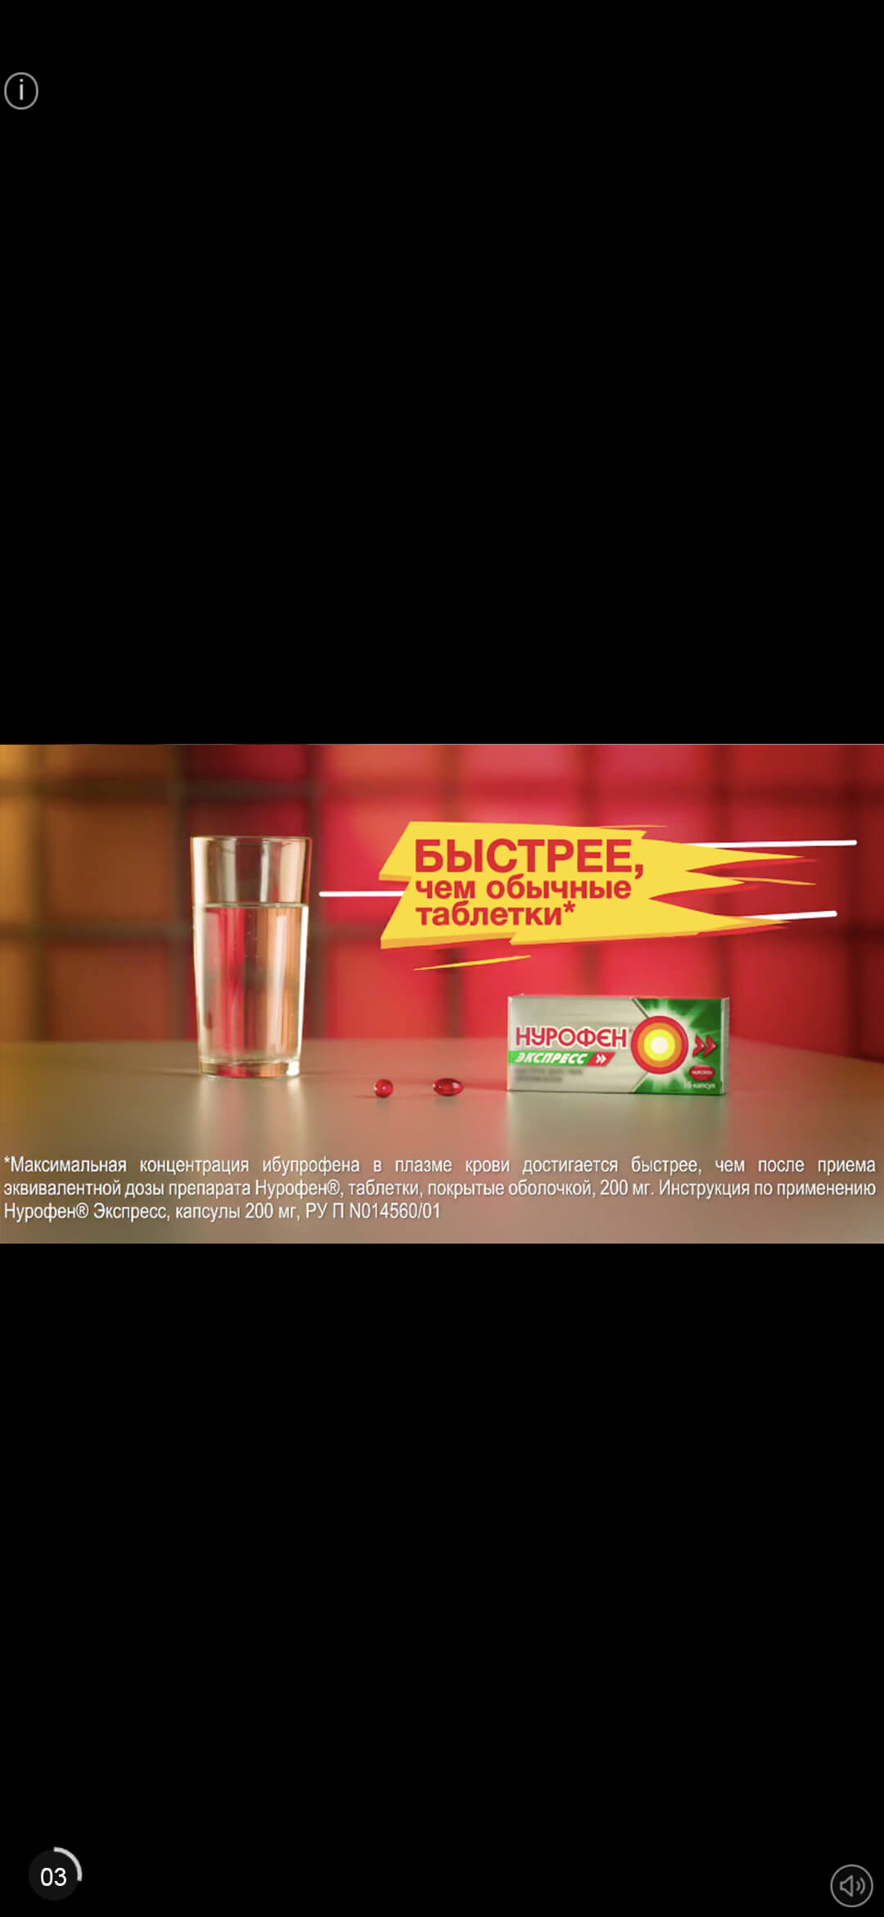

White List Fullscreen banner/Rewarded video |  |  | Rewarded Video Fullscreen Banner
*Нажмите "+", чтобы развернуть и посмотреть детали

Fullscreen Banner
Размеры: | 320x480, Размер по контуру 1px | *
Форматы: | .jpg .png .gif
Вес: | Не более 150 КБ

Rewarded Video
Формат: | .mp4
Вес: | Не более 2 МБ
Хронометраж: | до 15 сек. (до 30 сек. по предварительному согласованию)

HTML
Размеры: | 320x480
Технологии: | HTML5, JS, CSS
Вес: | Не более 150 КБ
Кретатив должен быть в zip-архиве
Все файлы должны находится на 1-м уровне, без вложенности
Все ссылки в креативе должны быть относительными

 |  | *

